2022_11_data
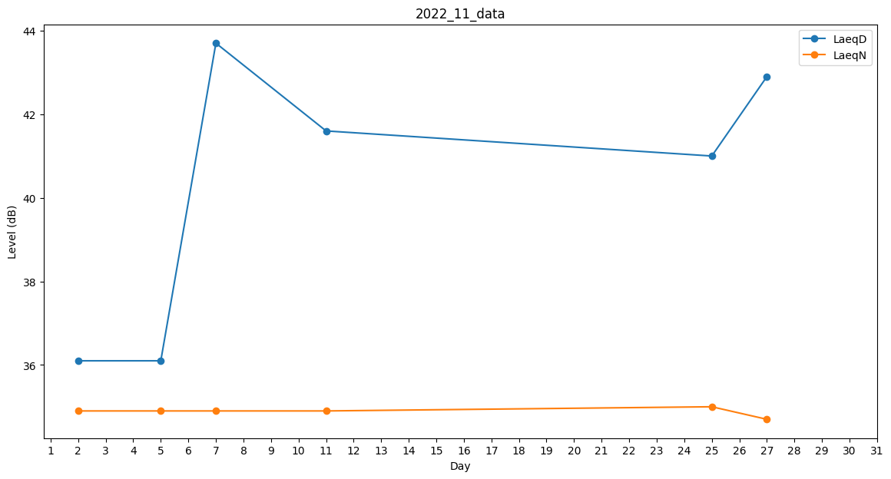
Day | LaeqD | LaeqN
1 | 0 | 36.4
2 | 36.1 | 34.9
3 | 38 | 0
4 | 0 | 0
5 | 36.1 | 34.9
6 | 41.7 | 0
7 | 43.7 | 34.9
8 | 40.7 | 0
9 | 0 | 0
10 | 38.7 | 0
11 | 41.6 | 34.9
12 | 33.4 | 0
13 | 36.1 | 0
14 | 0 | 0
15 | 0 | 37.8
16 | 0 | 0
17 | 0 | 0
18 | 0 | 0
19 | 40.8 | 0
20 | 0 | 0
21 | 0 | 0
22 | 0 | 0
23 | 0 | 0
24 | 0 | 0
25 | 41 | 35
26 | 38.9 | 0
27 | 42.9 | 34.7
28 | 0 | 0
29 | 0 | 0
30 | 36.1 | 0

